Hoja 1
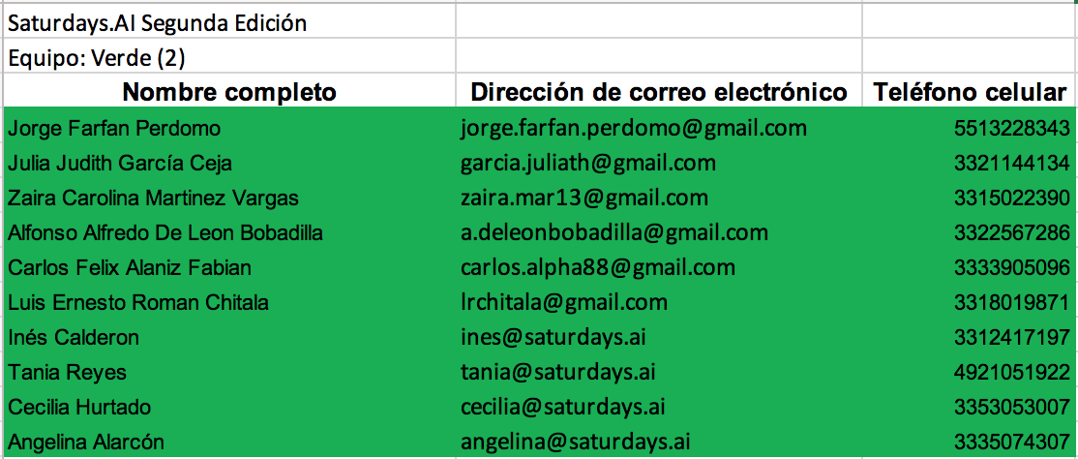

Estadistico / Desarrollo

UX
Estadistico

Team Leader

Estadistico

Desarrollo | AKA Torteria Almeida
Mentor

